【P2】方案技术可行性评估
方案技术评估
需求信息
需求来源 |  | 力马微
终端客户名称 |  | 恩平市乐基电子科技有限公司（威生）
产品功能需求Spec
 | 产品概述 | 根据需求评估，该项目基于我司旗舰项目ATR2100，进行的派生项目
初评信息
评估人 |  | 白蓉
研发活动类型 |  | Turnkey开发
项目类型 |  | 产品派生
方案类型 |  | 麦克风
 | 方案明细备注 | 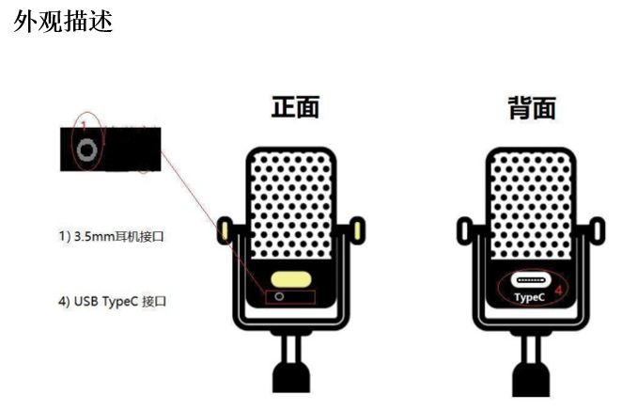 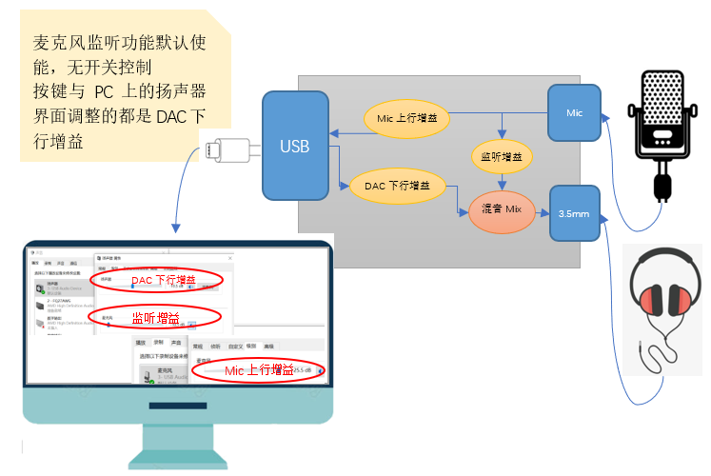
 | 方案需求简析 | 该产品为USB麦克风，支持3.5mm输出和USB录音&播放 1）3.5mm接口连接耳机，耳机播放USB下行声音，以及麦克风的声音 2）USB TypeC接口连接PC或手机。连接PC时根据PC音量属性调节Codec对应增益
 | 方案算法选择及算法参数 | 无算法
方案技术难度/风险点 |  | 无技术难点
九音负责开发部分 |  | 按PRD需求输出软件
 | 是否需要第三方主控配合 | 不需要
 | 第三方方案类型及选型 | 无
技术评估结果
参会人员 |  | 富东总，余应恩，白蓉
 | 评估结论 | 无技术难点，派生项目，评估通过

